Sayfa1
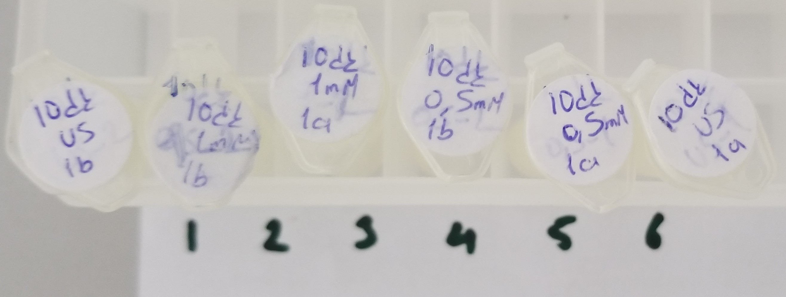
Numune | TAS (mmol/L) | TOS (µmol/L) | OSI
(Lizat)Numune-1 | 0.53 | 0.77 | 0.15
(Lizat)Numune-2 | 1.08 | 1.43 | 0.13
(Lizat)Numune-3 | 0.3 | 1.3 | 0.43
(Lizat)Numune-4 | 0.51 | 1.19 | 0.23
(Lizat)Numune-5 | 0.55 | 1.71 | 0.31
(Lizat)Numune-6 | 0.4 | 1.36 | 0.34

